Лист1
 |  |  |  |  | 0 | 1 | 2 | 3 | 4 | 5 | 6 | 7 | 8 | 9 | q
 |  | № | λ | труд | f1 | f2 | f3 | f4 | f5 | f6 | f7 | f8 | f9 | f10 | кол-во
 | 0 | 19 | 0.90 | 9000 | 0 | 40 | 0 | 150 | 0 | 0 | 50 | 0 | 0.00 | 40 | 15
 | 1 | 2 | 2.00 | 2000 | 0 | 0 | 150 | 30 | 0 | 0 | 0 | 0 | 180.00 | 0 | 15
 | 2 | 12 | 2.30 | 3000 | 150 | 40 | 0 | 0 | 80 | 0 | 20 | 0 | 100.00 | 0 | 15
 | 3 | 6 | 0.70 | 6000 | 80 | 0 | 80 | 0 | 0 | 70 | 0 | 0 | 200.00 | 80 | 30
 | 4 | 15 | 0.70 | 5000 | 0 | 100 | 180 | 0 | 0 | 50 | 0 | 40 | 0.00 | 40 | 30
 |  |  |  | файла | 370 | 250 | 360 | 280 | 320 | 375 | 280 | 350 | 140.00 | 350
 |  |  |  | блока | 40 | 30 | 75 | 40 | 40 | 50 | 40 | 75 | 25.00 | 20

1 |  | 6.6
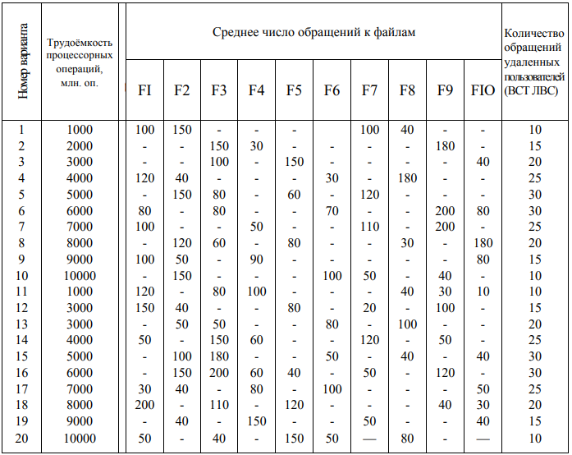
2 | P | 0.14
 |  | 0.30
 |  | 0.35 | 1
 |  | 0.11
 |  | 0.11

3 | θ | 4.045E+09 |  | 1227.27
 |  |  |  | 606.06
 |  |  |  | 1045.45 | 4045 |  | 4045454545
 |  |  |  | 636.36
 |  |  |  | 530.30

 |  |  |  | p*d | 0 | 1 | 2 | 3 | 4 | 5 | 6 | 7 | 8 | 9
4 | D | 60.76 |  | 0 | 0.00 | 5.45 | 0.00 | 20.45 | 0.00 | 0.00 | 6.82 | 0.00 | 0.00 | 5.45
 |  | 30.00 |  | 1 | 0.00 | 0.00 | 45.45 | 9.09 | 0.00 | 0.00 | 0.00 | 0.00 | 54.55 | 0.00
 |  | 73.03 |  | 2 | 52.27 | 13.94 | 0.00 | 0.00 | 27.88 | 0.00 | 6.97 | 0.00 | 34.85 | 0.00
 |  | 29.55 |  | 3 | 8.48 | 0.00 | 8.48 | 0.00 | 0.00 | 7.42 | 0.00 | 0.00 | 21.21 | 8.48
 |  | 27.88 |  | 4 | 0.00 | 10.61 | 19.09 | 0.00 | 0.00 | 5.30 | 0.00 | 4.24 | 0.00 | 4.24
 |  | 12.73
 |  | 13.79
 |  | 4.24
 |  | 110.61
 |  | 18.18

5 | D0 | 380.76

 |  |  |  | lk*D |  |  |  |  |  |  |  |  |  |  |  | сумма
6 | lcp | 41.34 |  |  | 2430 | 900 | 5477 | 1182 | 1115 | 636 | 552 | 318 | 2765 | 364 |  | 15739

 |  |  |  | p*q
7 | Q | 18.18 |  |  | 2.05
 |  |  |  |  | 4.55
 |  |  |  |  | 5.23
 |  |  |  |  | 3.18
 |  |  |  |  | 3.18

8 | H | 399.94

9 | θ0 | 1.0115E+07 |  | 10115169

10 | Z | 3075

